컨셉
스테이지2 보스 기획 - "클레아"

기획의도 | 스테이지 2의 보스로써, 스토리의 중요한 역할을 하는 보스로, 스토리와 관련이 깊은 전투가 진행되어야 함
 | 연약하고 어린 아이인 설정. 보스전의 결과가 보스를 쓰러트리거나 파괴하는 것이 아닌 무력화시키는 것이 되어야 함
 | 1스테이지의 보스전보다 더욱 화려한 연출이 추가된 보스전. 단순한 전투가 아니라, 플랫폼의 기믹등의 활용이 함께 이루어져야 함
 | 보스의 HP를 실제 HP / 그로기 HP 두개로 나누며, 그로기 HP를 깎아서 보스를 그로기 상태로 만들고, 그 상태에서 실제 HP를 감소시켜야 함
 | 보스가 그로기에 빠지면, 보스의 내면세계로 진입하여 특정 행동을 수행하면 보스의 실제 HP가 감소하고 내면세계에서 탈출, 이를 반복한다.
플레이 컨셉 | 1 | 클레아는 인형 형태와 울고 있는 아이 형태를 지니고 있다.

 | 2 | 인형 형태는 플레이어를 공격하며, 플레이어 역시 인형 형태를 공격해야 한다. 인형 형태가 플레이어의 공격에 피격될때마다 그로기 HP가 감소한다.

 | 3 | 보스의 그로기 HP가 0이 되면, 인형 형태가 그로기에 빠지며 일정 시간 동안 공격을 멈춘다. 그 시간 안에 보스와 접촉하거나, 특정 오브젝트(포탈)과 접촉하면 클레아의 내면세계로 진입한다.
 |  |  | ㄴ
 | 4 | 클레아의 내면세계에서, 플레이어가 함정들이 설치되어있는, 회전하는 플랫폼들 사이로 아래로 뚫고 나아가면 울고 있는 클레아를 만나게 되고, 이 클레아와 접촉하면 클레아의 실제 HP가 감소하면서 스토리 연출이 나온다.

 | 5 | 2~4 과정을 반복하여, 클레아의 실제 HP가 0이 되면 보스 스테이지를 클리어하게 된다.

보스의 공략 재미 요소 | 1 | 인형 형태의 플레이어에 대한 다양한 공격 패턴들 (탄막, 플레이어 조종 등)

 | 2 | 단순히 보스를 쓰러트리는 것이 아닌, 그로기에 빠트리고 그 후 무력화 한다는 설정

 | 3 | 스토리와 맞물려서, 울고있는 클레아를 구하고 싶다는 생각을 플레이어가 들게 한다.

비쥬얼 가이드 | 공통된 비쥬얼
 | 흑백 + 포인트 컬러로 이루어져 있어야 함
 | 귀여운 동물의 외형에 데이터가 무너져내리고 있다는 기괴함을 추가해야 함
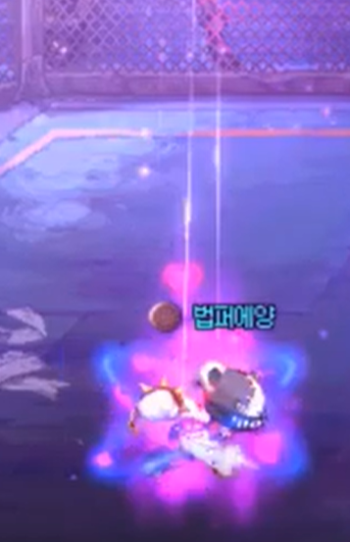
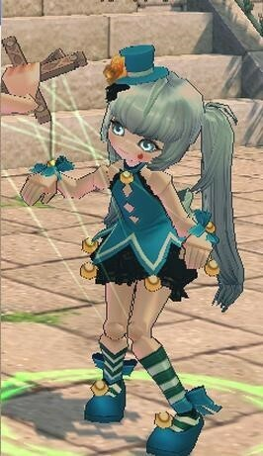
 | 인형 형태

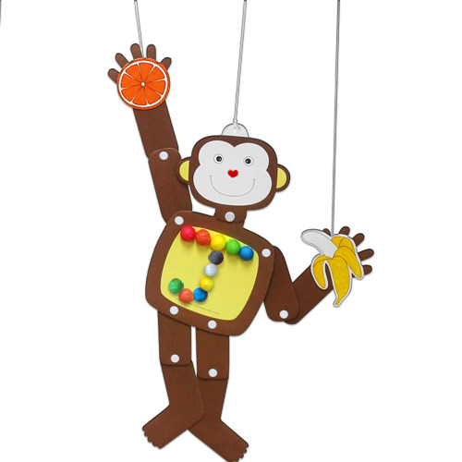

 | 실에 묶여있는 마리오네트 형태의 인형

 | 울고 있는 아이 형태

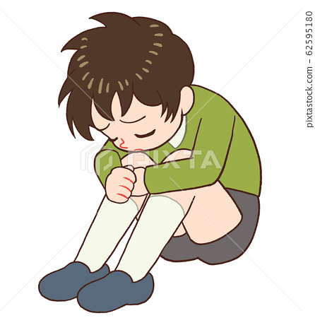
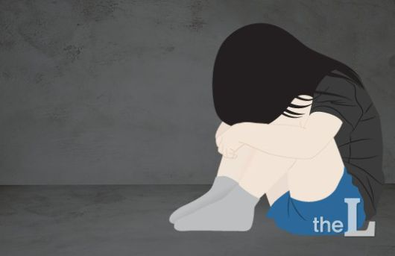

 | 쪼그려 앉아서 우는 어린 여자아이

패턴
스테이지2 보스 기획 - 패턴

기획의도 | 스테이지 2의 보스로써, 스토리의 중요한 역할을 하는 보스로, 스토리와 관련이 깊은 전투가 진행되어야 함
 | 연약하고 어린 아이인 설정. 보스전의 결과가 보스를 쓰러트리거나 파괴하는 것이 아닌 무력화시키는 것이 되어야 함
 | 1스테이지의 보스전보다 더욱 화려한 연출이 추가된 보스전. 단순한 전투가 아니라, 플랫폼의 기믹등의 활용이 함께 이루어져야 함
 | 보스의 HP를 실제 HP / 그로기 HP 두개로 나누며, 그로기 HP를 깎아서 보스를 그로기 상태로 만들고, 그 상태에서 실제 HP를 감소시켜야 함
 | 보스가 그로기에 빠지면, 보스의 내면세계로 진입하여 특정 행동을 수행하면 보스의 실제 HP가 감소하고 내면세계에서 탈출, 이를 반복한다.

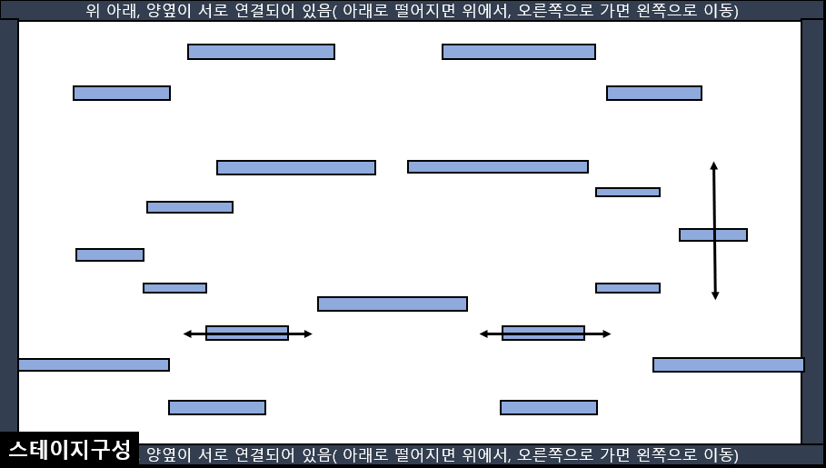
스테이지 구성

패턴 1 --------------- 원형 정지 탄막

